Arkusz1
Adreracja cieplna

Wyspa 2 | 192.168.0.2 |  | Wyspa 3 | 192.168.0.3 |  | Wyspa 4 | 192.168.0.4
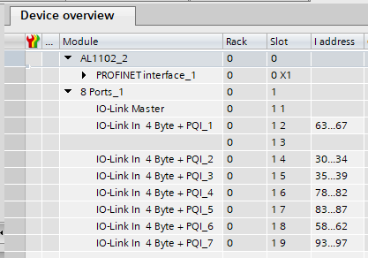
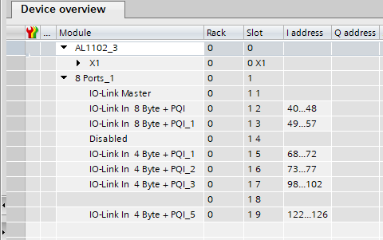
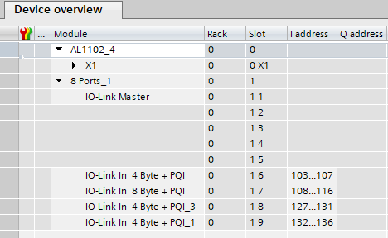

Wyspa | Adres | Czujnik | Wyspa | Adres | Czujnik | Wyspa | Adres | Czujnik
X01 | IW 63-67 | Pout wym gora zimna | X01 | iw 40-48 | przepływ F2 | X01
X02 |  | Pin wym gora ciepla | X02 | IW 49-57 | przepływ F3 | X02
X03 | IW 30-34 | Tout wym gora zimna | X03 |  |  | X03
X04 | IW 35-39 | Tin wym gora ciepła | X04 | IW 68-72 | Tin wym dol ciepła | X04
X05 | IW 78-82 | Tin wym gora zimna | X05 | IW 73-77 | Tin wym dol zimna | X05 | IW 103-107 | Tin piec
X06 | IW 83-87 | Tout wym gora ciepła | X06 | IW 98-102 | Tout wym dol ciepła | X06 | IW 108-116 | przepływ F1
X07 | IW 58-62 | Pin wym gora zimna | X07 |  |  | X07 | IW 127-131 | Tout piec
X08 | IW 93-97 | Pout wym gora ciepła | X08 | IW 122-126 | Tout wym dol zimna | X08 | IW 132-136 | Pin instalacja

